BRANŞ DNM.
[⚪] → [🟢] → [🟡] → [🟠] → [🔴] |  |  |  |  |  |  |  |  |  |  | TYT
GRİ → YEŞİL → SARI → TURUNCU → KIRMIZI |  |  |  |  |  |  |  |  |  |  | TÜRKÇE-MATEMAİK |  | SOS-FEN
 |  |  |  |  | TYT /120 |  |  |  | 0. GRİ | ⚪ | Temel Atıyorum | ⚪ | Temel Atıyorum
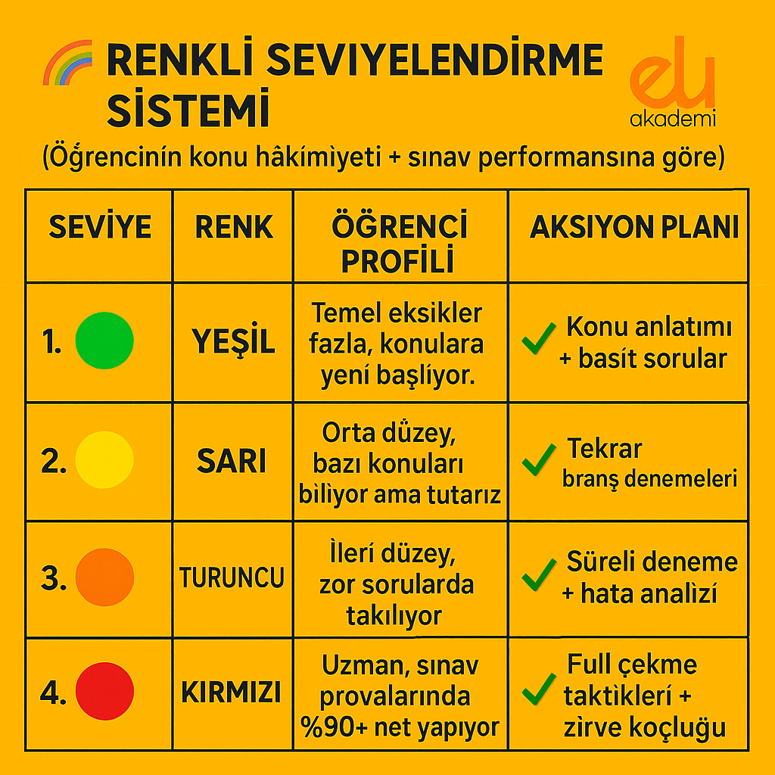
 |  |  |  |  | 0. GRİ | ⚪ | 0-30 NET |  | 1. YEŞİL | 🟢 | 2025-10-05 | 🟢 | 0-5
 |  |  |  |  | 1. YEŞİL | 🟢 | 30-60 NET |  | 2. SARI | 🟡 | 10-20 | 🟡 | 2025-10-05
 |  |  |  |  | 2. SARI | 🟡 | 60-80 NET |  | 3. TURUNCU | 🟠 | 20-30 | 🟠 | 10-15
 |  |  |  |  | 3. TURUNCU | 🟠 | 80-100 NET |  | 4. KIRMIZI | 🔴 | 30 | 🔴 | 15
 |  |  |  |  | 4. KIRMIZI | 🔴 | 100 NET |  |  |  | AYT
 |  |  |  |  | AYT/80 |  |  |  |  |  | MATEMATİK / FEN / EDEB.-SOS1
 |  |  |  |  | 0. GRİ | ⚪ | 0-20 |  | 0. GRİ | ⚪ | Temel Atıyorum | ⚪ | Temel Atıyorum
 |  |  |  |  | 1. YEŞİL | 🟢 | 20-40 |  | 1. YEŞİL | 🟢 | 2025-10-05 | 🟢 | 2025-10-05
 |  |  |  |  | 2. SARI | 🟡 | 40-60 |  | 2. SARI | 🟡 | 10-20 | 🟡 | 10-20
 |  |  |  |  | 3. TURUNCU | 🟠 | 60-70 |  | 3. TURUNCU | 🟠 | 20-30 | 🟠 | 20-30
 |  |  |  |  | 4. KIRMIZI | 🔴 | 70 |  | 4. KIRMIZI | 🔴 | 30 | 🔴 | 30

 | AYT-MAT. |  | TYT-MAT |  | AYT-BİYOLOJİ |  | AYT-FİZİK |  | AYT-KİMYA |  | TYT-FİZİK |  | TYT-KİMYA |  | TYT-BİYOLOJİ |  | TÜRKÇE |  | PARAGRAF-DİL BİLG. |  | EDEBİYAT |  | TYT-SOSYAL
⚪ | 0. GRİ | ⚪ | 0. GRİ | ⚪ | 0. GRİ | ⚪ | 0. GRİ | ⚪ | 0. GRİ | ⚪ | 0. GRİ | ⚪ | 0. GRİ | ⚪ | 0. GRİ | ⚪ | 0. GRİ | ⚪ | 0. GRİ | ⚪ | 0. GRİ | ⚪ | 0. GRİ
 |  | ⚪ | Aktif 10
 |  | ⚪ | Limit 15
 |  | ⚪ | Endemik 12

🟢 | 1. YEŞİL | 🟢 | 1. YEŞİL | 🟢 | 1. YEŞİL | 🟢 | 1. YEŞİL | 🟢 | 1. YEŞİL | 🟢 | 1. YEŞİL | 🟢 | 1. YEŞİL | 🟢 | 1. YEŞİL | 🟢 | 1. YEŞİL | 🟢 | 1. YEŞİL | 🟢 | 1. YEŞİL | 🟢 | 1. YEŞİL
🟢 | Acil İLAÇ 10 | 🟢 | Toprak 12 | 🟢 | Hız ve Renk 24 | 🟢 | Mikroorijinal 20 | 🟢 | Miray 30 | 🟢 | NeoFizik 30x7 | 🟢 | Miray 30x7 | 🟢 | Miray 30x6 | 🟢 | Hız ve Renk |  | Endemik | 🟢 | EDU PASS Edebiyat 19 | 🟢 | Hız ve Renk 30
🟢 | 10 Mikro Orijinal 12 | 🟢 | Hız ve Renk 12 | 🟢 | Bilgisarmal 25 | 🟢 | Limit 25 | 🟢 | Endemik 30 | 🟢 | MikroOrijinal 30x7 | 🟢 | Oksijen 40x7 | 🟢 | Hız ve Renk 40x6 | 🟢 | Aydın |  | Miray Sıfır Hata | 🟢 | Dersia XXLarge Edebiyat 11 | 🟢 | Oksijen 20
🟢 | Miray 10 | 🟢 | Mikro Orijinal 12 |  |  | 🟢 | ÇapUp 20 | 🟢 | Oksijen 20 | 🟢 | ÇapUp 36x7 | 🟢 | Bilgisarmal 40x7 | 🟢 | Bilgisarmal 40x6 | 🟢 | Toprak |  | Aydın ETAP | 🟢 | Endemik Edebiyat 12 | 🟢 | Bilgi Sarmal Yıldızlar Yarışıyor 25
🟢 | Toprak 12 | 🟢 | Acil Matematiğin İlacı 12 |  |  |  |  | 🟢 | Çap 20 | 🟢 | Oksijen 40x7 |  |  | 🟢 | Toprak 30x6
🟢 | ÇapUp 12 |  |  |  |  |  |  | 🟢 | Hız ve Renk 24 | 🟢 | Miray 30x7
🟢 | Endemik 12 |  |  |  |  |  |  | 🟢 | Toprak 30 | 🟢 | Hız ve Renk 40x7
 |  |  |  |  |  |  |  |  |  | 🟢 | Toprak 32x7
🟡 | 2. SARI | 🟡 | 2. SARI | 🟡 | 2. SARI | 🟡 | 2. SARI | 🟡 | 2. SARI | 🟡 | 2. SARI | 🟡 | 2. SARI | 🟡 | 2. SARI | 🟡 | 2. SARI | 🟡 | 2. SARI | 🟡 | 2. SARI | 🟡 | 2. SARI
🟡 | Rasyonel 8 | 🟡 | Rasyonel 12 | 🟡 | Toprak 30 | 🟡 | Oksijen 20 | 🟡 | Palme Palmetre 25 | 🟡 | Rasyonel 40x7 | 🟡 | Rasyonel 40x7 | 🟡 | Rasyonel 40x6 | 🟡 | Bilgi Sarmal |  | Yayın Denizi Pro | 🟡 | Bilgi Sarmal Yıldızlar Yarışıyor EdSos 10 | 🟡 | Toprak 20
🟡 | Hız ve Renk 12 | 🟡 | Oksijen 10 | 🟡 | Oksijen 20 | 🟡 | Neofizik 30 | 🟡 | Bilgi Sarmal 25 | 🟡 | Bilgi Sarmal 40x7 | 🟡 | Toprak 30x7 | 🟡 | Limit 50x6 | 🟡 | Krallar Karması |  | Edebiyat Sokağı | 🟡 | Oksijen Edebiyat 15 | 🟡 | Aydın 20
🟡 | Oksijen 10 | 🟡 | ÇAPUP 12 | 🟡 | Miray 30 | 🟡 | Toprak 30 | 🟡 | Rasyonel 30 | 🟡 | Aydın 30x7 | 🟡 | Bizim Kimyamız 23x7 | 🟡 | Edu 25x6 | 🟡 | Endemik |  | Bilgi Sarmal Yıldızlar Yarışıyor | 🟡 | ÇapUp Edebiyat 16 | 🟡 | Bilgi Sarmal 12
 |  | 🟡 | Bilgi Sarmal 15 | 🟡 | Endemik 30 | 🟡 | Bilgi Sarmal 25 | 🟡 | Palme Enerji 20 | 🟡 | Ulti 30x7 |  |  | 🟡 | Biyotik 60x6 | 🟡 | Rasyonel |  |  | 🟡 | Süre Edebiyat 20
 |  |  |  |  |  | 🟡 | Endemik 30 |  |  |  |  |  |  | 🟡 | Oksijen OXİ 50x6 | 🟡 | Süre |  |  | 🟡 | 3D EdSos 10
 |  |  |  |  |  | 🟡 | Rasyonel 30 |  |  |  |  |  |  | 🟡 | Oksijen 40x6 | 🟡 | ÇAP |  |  | 🟡 | Toprak EdSos 12
🟠 | 3. TURUNCU | 🟠 | 3. TURUNCU | 🟠 | 3. TURUNCU | 🟠 | 3. TURUNCU | 🟠 | 3. TURUNCU | 🟠 | 3. TURUNCU | 🟠 | 3. TURUNCU | 🟠 | 3. TURUNCU | 🟠 | 3. TURUNCU | 🟠 | 3. TURUNCU | 🟠 | 3. TURUNCU | 🟠 | 3. TURUNCU
🟠 | Bilgisarmal 15 | 🟠 | FULL 12 | 🟠 | Rasyonel 30 | 🟠 | Egzersiz 24 | 🟠 | Orbital 30 | 🟠 | ÜçDörtBeş 30x7 |  | Orbital 45x7 | 🟠 | Biyopsi 50x6 | 🟠 | Edebiyat Sokağı |  | 345 | 🟠 | Bilgi Sarmal Edebiyat 25 | 🟠 | 3D 15
🟠 | Acil 8 | 🟠 | Deneme Deposu 8 | 🟠 | Biyotik 30 | 🟠 | Aptemi 25 | 🟠 | ÜçDörtBeş 20 | 🟠 | Altuğ Güneş 22x7 |  | ÜçDörtBeş 30x7 | 🟠 | Krallar Karması 45x6 | 🟠 | Metin |  | 3D | 🟠 | Edebiyat Sokağı Edebiyat 20 | 🟠 | Apotemi 25
🟠 | Full 10 | 🟠 | Bilgi Sarmal Yıldızlar Yarışıyor 10 | 🟠 | Biyopsi 25 | 🟠 | ÜçDörtBeş 20 | 🟠 | Alaattin Güneş 15 | 🟠 | Egzersiz 40x7 |  | 3D 48x7 | 🟠 | ÜçDörtBeş 30x6 | 🟠 | Bilgi Sarmal Yıldızlar Yarışıyor |  | Deneme Deposu | 🟠 | Ulti Edebiyat 10 | 🟠 | Limit20
🟠 | İdeal Kondisyon 15 | 🟠 | Didaktik Kalem 15 | 🟠 | ÜçDörtBeş 20 | 🟠 | 3D 24 |  |  | 🟠 | 3D 48x7 |  |  |  |  | 🟠 | Oksijen |  | DİL BİLGİSİ
🟠 | Metin 5 | 🟠 | 345 10 |  |  |  |  |  |  |  |  |  |  |  |  | 🟠 | 345 |  | Deneme Deposu
🟠 | ÜçDörtBeş 10 | 🟠 |  |  |  |  |  |  |  |  |  |  |  |  |  | 🟠 | Sivri |  | Yayın Denizi
 |  |  |  |  |  |  |  |  |  |  |  |  |  |  |  | 🟠 | Barış
 |  |  |  |  |  |  |  |  |  |  |  |  |  |  |  | 🟠 | Dersia XXL

🔴 | 4. KIRMIZI | 🔴 | 4. KIRMIZI | 🔴 | 4. KIRMIZI | 🔴 | 4. KIRMIZI | 🔴 | 4. KIRMIZI | 🔴 | 4. KIRMIZI | 🔴 | 4. KIRMIZI | 🔴 | 4. KIRMIZI | 🔴 | 4. KIRMIZI | 🔴 | 4. KIRMIZI | 🔴 | 4. KIRMIZI | 🔴 | 4. KIRMIZI
🔴 | Orijinal 12 | 🔴 | Orijinal 12 | 🔴 | 3D 24 | 🔴 | Özcan Aykın 14 | 🔴 | 3D 24 | 🔴 | Özcan Aykın 30x7 | 🔴 | Aydın 40x7 | 🔴 | Aydın 40x6 | 🔴 | 3D | 🔴 | Süre | 🔴 | ÜçDörtBeş EdSos 10 | 🔴 | Ulti 15
🔴 | Apotemi 15 | 🔴 | ULTİ 10 | 🔴 | Apotemi 25 | 🔴 | Ertan Sinan Şahin 20 | 🔴 | Apotemi 25 | 🔴 | Ertan Sinan Şahin 30x7 | 🔴 | Ulti 30x7 | 🔴 | Biyoanaliz 60x6 | 🔴 | Deneme Deposu | 🔴 | Limit | 🔴 | Yayın Denizi Pro Edebiyat 24 | 🔴 | Didaktik Kalem 30(3ü ÖSYM)
🔴 | 3D 10 | 🔴 | Acil 8 | 🔴 | Aydın 30 | 🔴 | Nihat Bilgin 32 | 🔴 | Aydın 40 | 🔴 | Bilimyolu Karaağaç 15x7(15x14 de AYT) |  |  | 🔴 | Ulti 30x6 | 🔴 | Apotemi | 🔴 | Paragrafya | 🔴 | Limit Edebiyat 24
🔴 | Barış 8 | 🔴 | Metin 8 | 🔴 | Biyoanaliz 30 | 🔴 | Karaağaç 15AYT-15TYT |  |  | 🔴 | Nihat Bilgin 40x7 |  |  |  |  | 🔴 | Limit | 🔴 | Ulti
🔴 |  | 🔴 | 3D 10
 |  | 🔴 | Barış 8
 |  |  |  |  |  |  |  |  |  |  |  |  |  |  |  |  |  |  | DİL BİLGİSİ |  | AYT Sosyal-1 Denemeleri |  | TARİH-COĞRAFYA DENEMELERİ
 |  |  |  |  |  |  |  |  |  |  |  |  |  |  |  |  |  |  | Bilgi Sarmal Yıldızlar Yarışıyor |  | Toprak 30 |  | 🟢Small
 | TYT-GENEL DENEME |  | AYT-GENEL DENEME |  |  |  |  |  |  |  |  |  |  |  |  |  |  |  | 3D |  | ÇapUp 20 |  | Hız ve Renk 40x5
⚪ | 0. GRİ | ⚪ | 0. GRİ |  |  |  |  |  |  |  |  |  |  |  |  |  |  |  |  |  | Ulti 15 |  | 🟠Large
 |  | ⚪ | Aktif 10 |  |  |  |  |  |  |  |  |  |  |  |  |  |  |  |  |  |  |  | Oksijen 40x5
 |  | ⚪ | Limit 15 |  |  |  |  |  |  |  |  |  |  |  |  |  |  |  |  |  | AYT Tarih Denemeleri |  | 🔴XLarge
 |  | ⚪ | Endemik 12 |  |  |  |  |  |  |  |  |  |  |  |  |  |  |  |  |  | Hız ve Renk 40 |  | ÇapUp 30x5

🟢 | 1. YEŞİL | 🟢 | 1. YEŞİL
🟢 | Endemik 8 | 🟢 | Toprak Dakika
🟢 | Bilgisarmal Pusula 5 | 🟢
🟢 | Hız ve Renk 8 | 🟢
🟢 |  | 🟢
🟢
🟢

🟡 | 2. SARI | 🟡 | 2. SARI
🟡 | Toprak 5 | 🟡 | Hız ve Renk Yayınları
🟡 | Bilgisarmal Kontrol 7 | 🟡 | Toprak
🟡 | Aydın 5'li | 🟡
 |  | 🟡

🟠 | 3. TURUNCU | 🟠 | 3. TURUNCU
🟠 | Rasyonel 5 | 🟠 | Bilgisarmal
🟠 | Aydın 3'lü | 🟠 | Krallar karması
🟠 | Didaktik Kalem 6 | 🟠
🟠 |  | 🟠
🟠 |  | 🟠
🟠 |  | 🟠

🔴 | 4. KIRMIZI | 🔴 | 4. KIRMIZI
🔴 | ÜçDörBeş 5 | 🔴 | 3D 3lü
🔴 | Apotemi 3 | 🔴 | Aydın 5li
🔴 | 3D 4 | 🔴
 |  |  | MEB YAY.
 |  |  | YETERLİLİK TESTLERİ
 |  |  | 3 ADIM DENEMELERİ

